Solicitud gráfica
 | Asignatura: | Matemáticas |  |  | Fecha:
 | Grado: | 4
 | Título del tema: | Múltiplos y divisores |  |  | ¿Cuaderno de estudio o recurso? | Recurso
 | Editor: | Johanna Montejo Rozo |  |  | Motor del recurso | F13

 | Código guión o recurso: | MA_04_03_CO_REC270 | ← Para determinar este código, visite la hoja de Ayuda
 |  |  |  |  | ESPECIFICACIÓN DE ARCHIVOS A ENTREGAR
Núm. | Archivo Shutterstock o ruta en web | Imagen para: | Tipo | Formato | Nombre imagen SMALL | Tamaño imagen SMALL | Nombre imagen ZOOM | Tamaño imagen ZOOM | Descripción | Observaciones
IMG01 | 199455698 | Recurso F13 | Fotografía | Horizontal | MA_04_03_CO_REC270_IMG01.jpg | 800 x 460 px |  |  | Se observan algunas frutas | 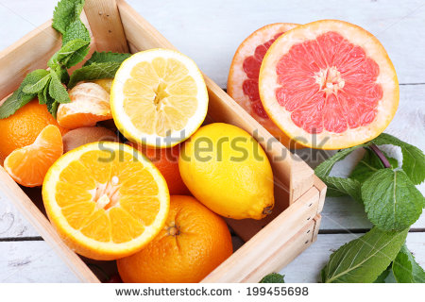
IMG02 | Ver observaciones (última columna de esta tabla). | Recurso F13 | Ilustración | Horizontal | MA_04_03_CO_REC270_IMG02.jpg | 800 x 460 px |  |  | Mano de un niño con varias cintas de colores. | 
IMG03 | 269445332 | Recurso F13 | Fotografía | Horizontal | MA_04_03_CO_REC270_IMG03.jpg | 800 x 460 px |  |  | Caja de chocolates | 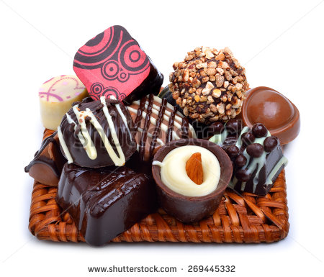
IMG04 | Ver observaciones (última columna de esta tabla). | Recurso F13 | Ilustración | Horizontal | MA_04_03_CO_REC270_IMG04.jpg | 800x460 px |  |  | Conjunto de shakiras o piedras para hacer pulseras | 